美好置业
 | 神府建设集团慈善事业
序号 | 时间 | 捐赠（慰问）对象 | 数额（元） | 具体事由 | 相关凭证（资料）
1 | 2013.9.2 | 神木县慈善协会 | 20000 | 四川雅安地震捐款
2 | 2019.1.17 | 神木市慈善协会 | 60000 | 资助贫困大学生
3 | 2019.7.8 | 清涧县郝家鄢便民 服务中心 | 20000 | 便民服务中心建设
4 | 2019.10.11 | 神木市慈善协会 | 60000 | 资助贫困大学生
5 | 2019.10.29 | 杨家城保护建设工作领导小组指挥部 神木市文化和旅游文物广电局 | 50000 | 杨家城保护建设
6 | 2020.3.10 | 神木市慈善协会 | 108000 | 神木疫情防控捐款
7 | 2020.3.10 | 神木市慈善协会 | 112000 | 神木疫情防控捐款
8 | 2020.3.20 | 神木县道教协会 | 203600 | 吕祖洞防洪捐款
9 | 2020.12.25 | 神木市慈善协会 | 30000 | 资助贫困大学生
10 | 2021.9.28 | 神木市慈善协会 | 60000 | 资助贫困大学生
11 | 2022.3.21 | 陕西省慈善联合会 | 120000 | 西安疫情防控物资
12 | 2022.3.21 | 陕西省慈善联合会 | 124400 | 西安疫情防控物资
13 | 2022.9.5 | 各街道办、派出所 防疫一线人员 | 212620 | 食品物资
14 | 2023.4.14 | 神木市慈善协会 | 60000 | 资助贫困大学生
15 | 2023.4.14 | 神木市慈善协会 | 60000 | 资助贫困大学生
16 | 2023.12.18 | 神木市慈善协会 | 5000 | 乡村振兴
17 | 2023.12.21 | 花石崖镇南沟村 | 100000 | 帮扶款
18 | 2024.1.11 | 张晶 | 23400 | 资助贫困大学生
19 | 2024.4.24 | 关爱特殊儿童 | 20000 | 学习、生活物资
20 | 2024.9.13 | 神木市慈善协会 | 60000 | 资助贫困大学生
21 | 2024.10.14 | 神木市敬老院 | 7656.75 | 重阳节慰问
22 | 2025.1.3 | 全市低保户、空巢老人 | 6000 | “微心愿”认领活动 | 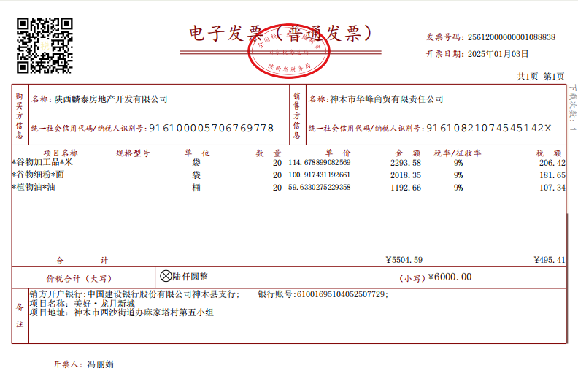
23 | 2025.1.20 | 新光社区 | 4920 | 慰问一线工作人员
 |  |  | 1527596.75

